注意事項
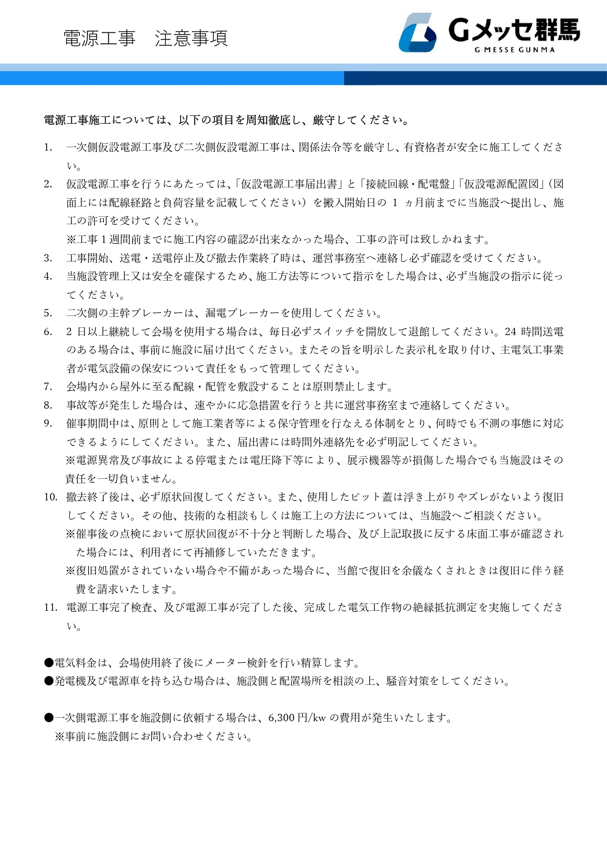

仮設電源配置図
仮設電源配置図 展示ホール | ※下図の図面データをご希望の場合には別途お申し付けください。
